14.04
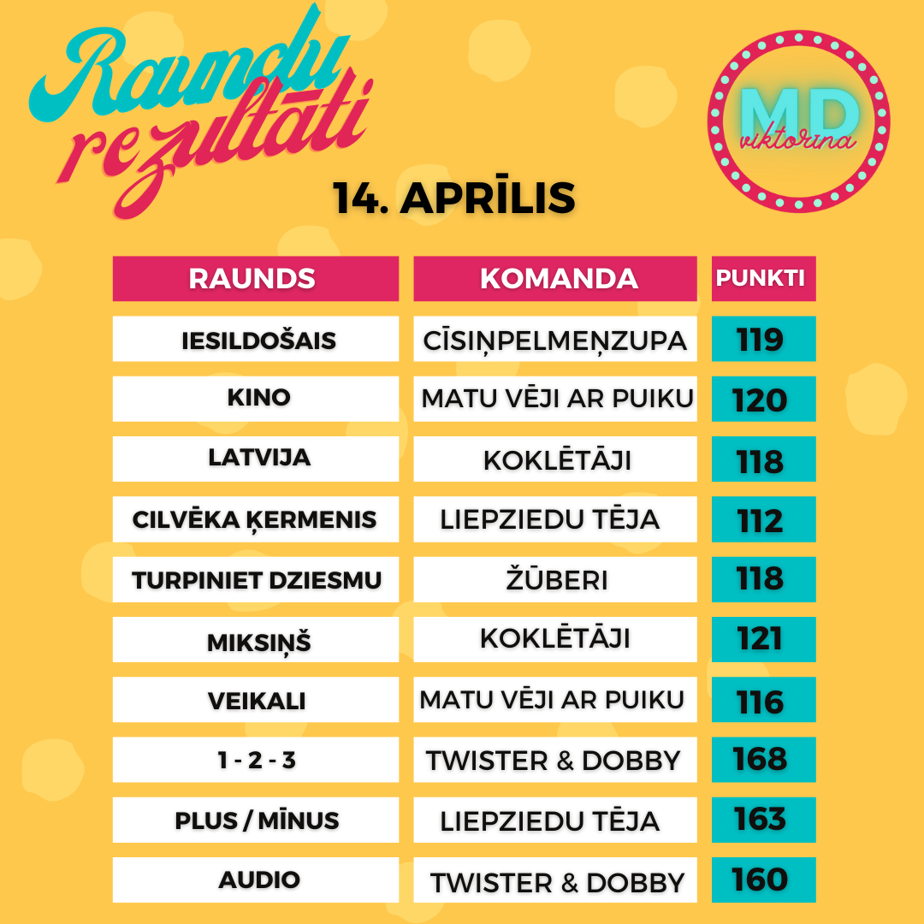
Komanda/ Raunds | Iesildošais | Kino | Latvija | Cilvēka ķermenis | Turpiniet dziesmu! | Miksiņš | Veikali | 1 - 2 - 3 | Plus / Mīnus | Audio | Punkti kopā | Vieta | Kopējais atbilžu laiks (min:s:milisek)
LIEPZIEDU TĒJA | 114 | 107 | 111 | 112 | 115 | 117 | 106 | 116 | 163 | 157 | 1218 | 1 | 04:31:949
Cīsiņpelmeņzupa | 119 | 107 | 86 | 91 | 101 | 114 | 114 | 147 | 149 | 136 | 1164 | 2 | 05:55:629
BraveDucks | 112 | 108 | 116 | 77 | 113 | 110 | 111 | 136 | 115 | 148 | 1146 | 3 | 05:22:771
Šiten jāliek | 108 | 106 | 107 | 87 | 115 | 116 | 98 | 150 | 152 | 81 | 1120 | 4 | 05:20:416
Neļķu iela | 115 | 115 | 110 | 73 | 114 | 87 | 97 | 156 | 97 | 150 | 1114 | 5 | 04:01:102
ZE-BE-LU | 108 | 114 | 113 | 85 | 83 | 113 | 95 | 156 | 108 | 134 | 1109 | 6 | 05:39:326
Koklētāji | 118 | 119 | 118 | 96 | 105 | 121 | 110 | 100 | 115 | 103 | 1105 | 7 | 04:32:254
Matu vēji ar puiku | 118 | 120 | 114 | 81 | 115 | 119 | 116 | 131 | 68 | 111 | 1093 | 8 | 04:21:760
nezinu | 113 | 92 | 101 | 77 | 116 | 112 | 109 | 113 | 136 | 121 | 1090 | 9 | 6:44:10
Bandītu perēklis | 81 | 83 | 114 | 77 | 104 | 113 | 107 | 131 | 152 | 125 | 1087 | 10 | 04:05:415
Annas iela & co | 106 | 81 | 104 | 85 | 114 | 114 | 109 | 132 | 119 | 122 | 1086 | 11 | 06:32:733
Twister&Dobby | 107 | 77 | 87 | 83 | 110 | 117 | 104 | 168 | 66 | 160 | 1079 | 12 | 03:39:379
Turbotēraudsprādziens | 102 | 108 | 79 | 82 | 83 | 97 | 109 | 135 | 138 | 142 | 1075 | 13 | 07:13:159
ROGAS | 115 | 101 | 109 | 74 | 105 | 87 | 94 | 130 | 110 | 145 | 1070 | 14 | 06:35:654
Pučigūni | 109 | 80 | 113 | 94 | 115 | 90 | 100 | 130 | 97 | 141 | 1069 | 15 | 06:36:916
Mazie TOMĀTIŅI | 111 | 110 | 103 | 64 | 107 | 113 | 108 | 121 | 100 | 107 | 1044 | 16 | 04:56:729
Colossals | 117 | 107 | 100 | 79 | 98 | 87 | 105 | 107 | 142 | 100 | 1042 | 17 | 5:12:24
PLANĒTA POPE | 111 | 64 | 89 | 73 | 76 | 109 | 102 | 132 | 141 | 139 | 1036 | 18 | 06:10:440
Salenieki | 110 | 73 | 109 | 76 | 117 | 114 | 109 | 132 | 74 | 122 | 1036 | 19 | 06:35:197
Neatlaidīgie | 110 | 85 | 108 | 87 | 105 | 114 | 106 | 108 | 134 | 78 | 1035 | 20 | 05:12:801
Kāpēc gan ne? | 111 | 76 | 111 | 87 | 115 | 108 | 96 | 146 | 63 | 118 | 1031 | 21 | 05:09:434
Klieši & Draugi | 107 | 75 | 81 | 94 | 115 | 111 | 100 | 130 | 82 | 126 | 1021 | 22 | 06:48:407
JanekaFalafels | 87 | 82 | 105 | 106 | 64 | 115 | 110 | 122 | 86 | 143 | 1020 | 23 | 05:34:286
Sauleszaķi | 83 | 83 | 86 | 39 | 118 | 101 | 104 | 118 | 151 | 136 | 1019 | 24 | 04:59:696
Kartupelīši | 62 | 99 | 100 | 91 | 88 | 114 | 92 | 120 | 124 | 120 | 1010 | 25 | 08:25:869
Miglas rīts | 112 | 64 | 105 | 76 | 85 | 113 | 106 | 108 | 97 | 141 | 1007 | 26 | 06:26:721
GEGES&GAIĻI | 106 | 49 | 109 | 70 | 83 | 101 | 101 | 147 | 98 | 140 | 1004 | 27 | 05:50:574
Borscht | 73 | 111 | 109 | 81 | 111 | 104 | 86 | 134 | 71 | 118 | 998 | 28 | 07:00:298
ātrumpūķi | 108 | 83 | 98 | 80 | 87 | 108 | 104 | 85 | 119 | 115 | 987 | 29 | 05:09:529
sierarausis | 85 | 63 | 114 | 66 | 111 | 117 | 102 | 96 | 93 | 137 | 984 | 30 | 05:55:939
Puika ar Ādolfa ūsām | 105 | 92 | 87 | 74 | 113 | 113 | 63 | 102 | 103 | 132 | 984 | 31 | 8:15:25
HEIGHTS | 110 | 56 | 101 | 100 | 117 | 112 | 65 | 109 | 118 | 91 | 979 | 32 | 05:44:315
Āksta galmi | 103 | 90 | 103 | 69 | 100 | 86 | 89 | 128 | 109 | 99 | 976 | 33 | 06:10:553
PAPA | 118 | 63 | 114 | 71 | 116 | 89 | 110 | 74 | 72 | 144 | 971 | 34 | 04:30:562
ZolKei | 92 | 109 | 102 | 73 | 101 | 87 | 79 | 118 | 89 | 96 | 946 | 35 | 05:48:333
zebiekstes | 117 | 85 | 114 | 56 | 66 | 78 | 103 | 110 | 89 | 120 | 938 | 36 | 06:12:558
Balodīši | 80 | 46 | 107 | 78 | 49 | 106 | 106 | 122 | 140 | 101 | 935 | 37 | 05:14:549
Terase | 115 | 82 | 114 | 74 | 95 | 108 | 104 | 91 | 35 | 107 | 925 | 38 | 07:15:740
ANASĀNIŅŠ | 113 | 72 | 102 | 60 | 96 | 85 | 100 | 98 | 105 | 86 | 917 | 39 | 06:58:888
dzērvenes | 88 | 47 | 78 | 87 | 97 | 82 | 101 | 117 | 115 | 97 | 909 | 40 | 05:11:905
Labvēlīgi tipiņi | 88 | 49 | 85 | 83 | 103 | 89 | 102 | 135 | 97 | 76 | 907 | 41 | 04:05:532
Neksperti | 112 | 86 | 84 | 104 | 50 | 89 | 82 | 107 | 60 | 130 | 904 | 42 | 06:06:499
Majori | 107 | 84 | 104 | 79 | 75 | 111 | 54 | 110 | 68 | 104 | 896 | 43 | 07:23:66
Kristofers X | 87 | 64 | 81 | 92 | 86 | 65 | 111 | 105 | 76 | 120 | 887 | 44 | 07:25:886
Suns kāpostos | 114 | 59 | 111 | 57 | 115 | 115 | 84 | 91 | 24 | 116 | 886 | 45 | 04:38:495
SPĪDOLAS KAIMIŅI | 104 | 93 | 76 | 82 | 106 | 83 | 72 | 97 | 65 | 108 | 886 | 46 | 07:14:731
AlMaDiMa | 78 | 93 | 100 | 101 | 106 | 88 | 82 | 75 | 19 | 133 | 875 | 47 | 07:23:190
Kaimiņu būšana | 117 | 59 | 111 | 91 | 67 | 86 | 67 | 119 | 60 | 97 | 874 | 48 | 05:44:825
Dooorīte | 108 | 40 | 104 | 61 | 111 | 88 | 81 | 97 | 87 | 89 | 866 | 49 | 06:46:574
muldis | 109 | 109 | 112 | 59 | 32 | 107 | 79 | 109 | 97 | 51 | 864 | 50 | 5:44:36
Mazi mīļi kaķīši | 85 | 96 | 81 | 79 | 108 | 109 | 60 | 96 | 37 | 112 | 863 | 51 | 04:12:136
Hakuna matata | 103 | 78 | 110 | 58 | 60 | 117 | 95 | 83 | 108 | 51 | 863 | 52 | 06:50:717
Runcīši | 65 | 40 | 59 | 83 | 101 | 85 | 76 | 113 | 101 | 137 | 860 | 53 | 05:25:580
Ropaži | 116 | 34 | 112 | 90 | 92 | 67 | 80 | 85 | 80 | 95 | 851 | 54 | 05:55:710
cibiņa bloce | 70 | 58 | 95 | 53 | 87 | 110 | 71 | 133 | 56 | 118 | 851 | 55 | 06:01:531
9 mēneši katorgas | 96 | 85 | 109 | 63 | 30 | 101 | 88 | 87 | 70 | 116 | 845 | 56 | 07:14:402
Šerberts&Pomelo | 108 | 49 | 64 | 78 | 81 | 106 | 84 | 99 | 86 | 87 | 842 | 57 | 07:56:513
Rupuči, turās! | 110 | 84 | 115 | 49 | 59 | 87 | 81 | 152 | 12 | 89 | 838 | 58 | 03:56:906
Lācīši | 88 | 30 | 85 | 56 | 78 | 114 | 80 | 135 | 123 | 49 | 838 | 59 | 05:53:443
2cilvēki & 3kaķi | 88 | 38 | 86 | 30 | 78 | 115 | 95 | 121 | 37 | 145 | 833 | 60 | 05:25:144
Alfisti | 74 | 50 | 90 | 82 | 118 | 78 | 84 | 106 | 60 | 89 | 831 | 61 | 06:06:329
Rumpumpeles | 108 | 111 | 111 | 38 | 49 | 117 | 102 | 127 | -18 | 84 | 829 | 62 | 04:18:487
Garšīgie Zefīri | 91 | 83 | 90 | 86 | 49 | 48 | 96 | 128 | 53 | 105 | 829 | 63 | 06:14:193
Viņas dejo labāk | 110 | 45 | 30 | 76 | 67 | 84 | 100 | 133 | 102 | 82 | 829 | 64 | 06:27:278
Swiftie Queens | 116 | 87 | 109 | 57 | 73 | 90 | 82 | 115 | 35 | 65 | 829 | 65 | 07:09:772
Minči | 82 | 48 | 105 | 78 | 82 | 49 | 80 | 135 | 36 | 133 | 828 | 66 | 04:30:766
NavSvarigi | 102 | 84 | 65 | 29 | 86 | 81 | 81 | 100 | 97 | 100 | 825 | 67 | 06:36:874
E-Ģimenīte | 87 | 63 | 107 | 61 | 87 | 87 | 100 | 115 | 47 | 69 | 823 | 68 | 06:16:218
Nardo | 86 | 60 | 112 | 77 | 96 | 74 | 82 | 58 | 84 | 94 | 823 | 69 | 06:34:556
FIFELĪTES | 54 | 83 | 79 | 65 | 66 | 89 | 76 | 76 | 109 | 122 | 819 | 70 | 03:48:769
Gandrīz Precējušies | 87 | 25 | 57 | 71 | 68 | 76 | 78 | 114 | 133 | 107 | 816 | 71 | 06:19:963
38 dzīvoklis | 99 | 40 | 107 | 71 | 77 | 88 | 87 | 138 | 18 | 83 | 808 | 72 | 05:50:350
RFSACADEMY | 102 | 83 | 62 | 83 | 70 | 68 | 96 | 128 | 36 | 78 | 806 | 73 | 5:50:39
Veterāni | 105 | 37 | 111 | 78 | 93 | 58 | 42 | 154 | 29 | 91 | 798 | 74 | 06:19:874
****Pelīte**** | 114 | 20 | 103 | 67 | 77 | 110 | 90 | 109 | 18 | 85 | 793 | 75 | 05:46:584
Zivene | 111 | 20 | 75 | 65 | 84 | 58 | 105 | 54 | 124 | 93 | 789 | 76 | 05:34:225
The Incredibles | 96 | 102 | 93 | 66 | 38 | 86 | 81 | 115 | 37 | 65 | 779 | 77 | 07:53:196
Daridas | 88 | 72 | 106 | 61 | 85 | 106 | 52 | 92 | 19 | 95 | 776 | 78 | 06:08:634
LAKE | 111 | 85 | 77 | 108 | 86 | 87 | 82 | 27 | 62 | 50 | 775 | 79 | 05:54:494
Āgenskalna priedes | 105 | 62 | 113 | 75 | 44 | 88 | 76 | 150 | -6 | 66 | 773 | 80 | 5:00:38
Poga | 108 | 70 | 100 | 85 | 71 | 87 | 53 | 115 | -27 | 109 | 771 | 81 | 07:13:380
Kalnciemieši | 79 | 76 | 102 | 109 | 62 | 77 | 81 | 101 | 44 | 39 | 770 | 82 | 8:06:15
Kaimiņi parastie | 112 | 77 | 109 | 83 | 59 | 72 | 79 | 101 | -24 | 101 | 769 | 83 | 04:57:511
Melnās Pērles noslēpums | 92 | 78 | 94 | 69 | 50 | 70 | 77 | 75 | 54 | 109 | 768 | 84 | 06:25:902
ELKA | 111 | 39 | 109 | 59 | 87 | 119 | 58 | 105 | -6 | 85 | 766 | 85 | 03:41:328
Pildieši | 109 | 20 | 113 | 74 | 72 | 59 | 95 | 110 | 32 | 76 | 760 | 86 | 05:06:727
2.STĀVA EŽI | 90 | 72 | 96 | 42 | 110 | 86 | 80 | 66 | 19 | 98 | 759 | 87 | 04:58:195
KUBIKI | 102 | 67 | 64 | 73 | 87 | 88 | 80 | 46 | 77 | 74 | 758 | 88 | 05:21:353
Žūberi | 55 | 53 | 113 | 86 | 118 | 59 | 80 | 79 | 34 | 79 | 756 | 89 | 04:38:158
LBG | 111 | 85 | 113 | 49 | 37 | 88 | 79 | 126 | -4 | 68 | 752 | 90 | 05:17:263
Traka gaita | 86 | 16 | 101 | 79 | 58 | 86 | 94 | 135 | 20 | 76 | 751 | 91 | 06:28:574
TuGo | 111 | 83 | 113 | 75 | 65 | 86 | 66 | 88 | 64 | 0 | 751 | 92 | 07:40:173
Brandža Lejupēs | 110 | 48 | 66 | 60 | 70 | 84 | 88 | 86 | 56 | 80 | 748 | 93 | 07:03:371
EunE | 58 | 37 | 108 | 32 | 74 | 87 | 55 | 139 | 63 | 86 | 739 | 94 | 05:18:651
Triangle song | 103 | 95 | 109 | 35 | 69 | 75 | 71 | 113 | 33 | 27 | 730 | 95 | 06:14:821
Boņuki | 87 | 49 | 86 | 77 | 71 | 87 | 74 | 101 | -9 | 105 | 728 | 96 | 04:08:308
TIRSAS FRIZIERE | 91 | 46 | 67 | 70 | 39 | 115 | 97 | 88 | 31 | 81 | 725 | 97 | 07:49:641
Lietotājvārds | 101 | 38 | 92 | 75 | 52 | 102 | 54 | 116 | 33 | 48 | 711 | 98 | 05:15:332
Usiks vs Kevins | 78 | 57 | 69 | 70 | 30 | 114 | 102 | 92 | 20 | 74 | 706 | 99 | 06:47:110
Pumpuriņi | 88 | 73 | 65 | 38 | 74 | 71 | 78 | 72 | 103 | 39 | 701 | 100 | 07:24:563
Maišeļnieki | 112 | 59 | 100 | 63 | 48 | 76 | 68 | 82 | 11 | 81 | 700 | 101 | 05:07:442
VILLIJKRAUKŠĶI | 77 | 49 | 111 | 70 | 46 | 66 | 78 | 88 | -1 | 106 | 690 | 102 | 06:02:222
Stiprā kafija | 78 | 61 | 111 | 53 | 56 | 43 | 78 | 110 | -29 | 122 | 683 | 103 | 06:12:411
Smilšu rukši | 84 | 55 | 107 | 82 | 73 | 78 | 68 | 43 | -48 | 130 | 672 | 104 | 05:47:993
Mūrnieki | 83 | 72 | 84 | 44 | 59 | 72 | 50 | 46 | 111 | 48 | 669 | 105 | 03:54:65
Edba | 52 | 20 | 93 | 33 | 56 | 59 | 78 | 135 | 68 | 70 | 664 | 106 | 04:57:374
Puns | 95 | 58 | 105 | 68 | 88 | 49 | 68 | 100 | -63 | 95 | 663 | 107 | 05:33:180
Golubčiki | 108 | 49 | 94 | 69 | 53 | 45 | 72 | 97 | -14 | 75 | 648 | 108 | 04:19:106
Strodu banda | 58 | 76 | 111 | 65 | 59 | 59 | 77 | 55 | 15 | 57 | 632 | 109 | 04:05:762
GRIBU family | 88 | 44 | 64 | 50 | 28 | 76 | 78 | 84 | 49 | 64 | 625 | 110 | 06:01:548
1.stāvs | 106 | 62 | 101 | 20 | 20 | 56 | 61 | 77 | 79 | 43 | 625 | 111 | 06:59:594
IGOR | 82 | 32 | 91 | 37 | 72 | 86 | 74 | 50 | -13 | 107 | 618 | 112 | 08:03:608
Plūmiņi | 87 | 66 | 58 | 86 | 72 | 78 | 58 | 100 | -74 | 71 | 602 | 113 | 04:06:283
Bumbulīši | 66 | 20 | 63 | 54 | 52 | 57 | 81 | 70 | 67 | 70 | 600 | 114 | 6:41:56
Lollipops | 57 | 25 | 101 | 77 | 72 | 80 | 48 | 81 | -18 | 65 | 588 | 115 | 04:42:379
ZaZī | 88 | 60 | 66 | 56 | 54 | 60 | 56 | 114 | -65 | 91 | 580 | 116 | 05:30:830
FEJAS | 81 | 104 | 40 | 10 | 81 | 78 | 75 | 51 | -14 | 65 | 571 | 117 | 04:31:584
Zane/Juris | 109 | 46 | 73 | 39 | 42 | 85 | 50 | 60 | -1 | 48 | 551 | 118 | 04:36:889
Silvas jaukie | 79 | 40 | 41 | 55 | 67 | 30 | 39 | 90 | 40 | 69 | 550 | 119 | 06:09:264
Aleksis sliņķis | 105 | 10 | 20 | 10 | 61 | 64 | 79 | 42 | 48 | 96 | 535 | 120 | 04:26:175
elitārais Purvciems | 30 | 38 | 47 | 51 | 73 | 56 | 54 | 117 | -2 | 54 | 518 | 121 | 03:13:363
OZOLIŅI | 80 | 21 | 81 | 51 | 52 | 59 | 41 | 27 | 25 | 54 | 491 | 122 | 05:14:806
Cool! | 84 | 34 | 53 | 72 | 70 | 59 | 20 | 75 | -60 | 71 | 478 | 123 | 03:14:543
Citroni | 81 | 30 | 58 | 37 | 71 | 59 | 51 | 31 | -55 | 92 | 455 | 124 | 04:07:837
Vecie ērmi | 115 | 81 | 110 | 46 | 67 | 10 | 0 | 0 | 0 | 0 | 429 | 125 | 03:49:591
Marcipāns | 104 | 52 | 66 | 37 | 32 | 58 | 46 | 26 | -44 | 16 | 393 | 126 | 04:22:237
Turcijas saule❤️ | 81 | 36 | 20 | 20 | 57 | 100 | 44 | 46 | -32 | 20 | 392 | 127 | 04:44:360

